吊牌
公司名称： |  |  |  |  |  |  |  |  | 下单日期： | 2024-04-18
地址： |  |  |  |  |  |  |  |  | 交货日期： | 2024-04-26
联系电话：
联系人： |  |  |  |  |  |  |  |  | 供应商 | Recall
邮箱： |  |  |  |  |  |  |  |  | 联系人
发货地址： | 河南安阳市汤阴县兴隆路与惠民路交叉口/宁现琴 15890790160
Metal accessories
订单号 | 款号 | 图片 | 尺寸 | 材质 | 名称 | 要求 | 尺码 | 数量 | 金额 | 备注
52400054+055 GB-IE | 米妮 | 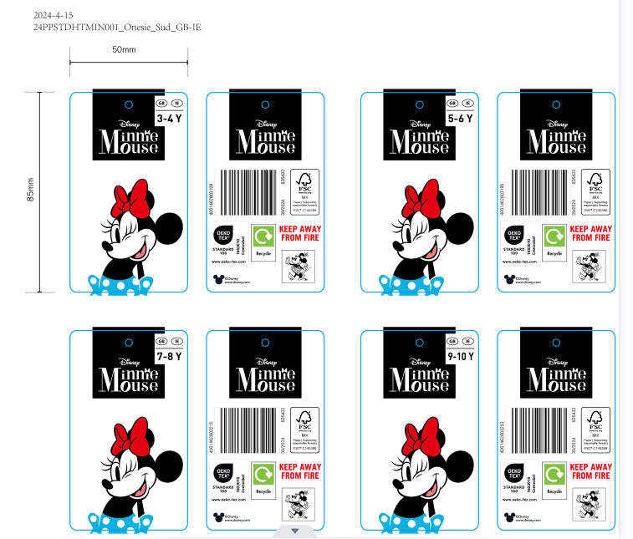 | Size:30x70 mm | 材质同去年大货 | 吊牌 | 跟确认图稿 | 3-4Y | 1500 | ￥0.00 | 免费提供5%损耗
 |  |  |  |  |  |  | 5-6Y | 1900 | ￥0.00
 |  |  |  |  |  |  | 7-8Y | 1900 | ￥0.00
 |  |  |  |  |  |  | 9-10Y | 1900 | ￥0.00
52400054+055 GB-IE | 冰雪奇缘 | 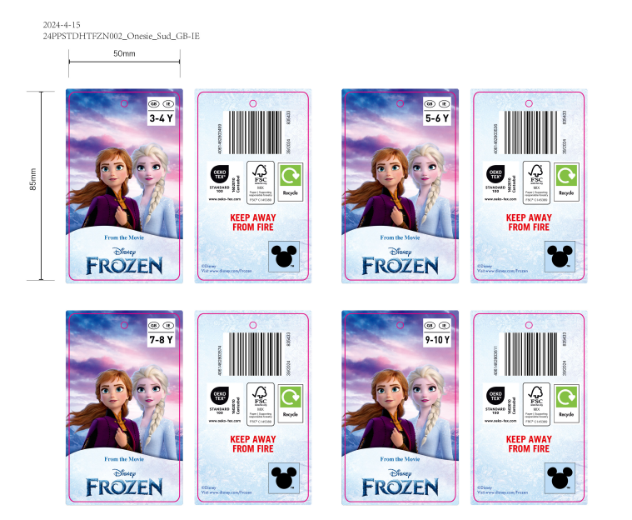 | Size:30x70 mm | 材质同去年大货 | 吊牌 | 跟确认图稿 | 3-4Y | 1500 | ￥0.00 | 免费提供5%损耗
 |  |  |  |  |  |  | 5-6Y | 1500 | ￥0.00
 |  |  |  |  |  |  | 7-8Y | 1500 | ￥0.00
 |  |  |  |  |  |  | 9-10Y | 1500 | ￥0.00
52400054+055 GB-IE | 星际大战 | 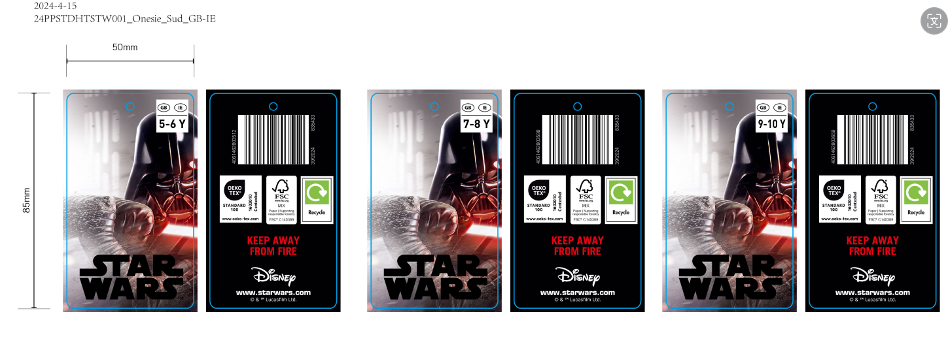 | Size:30x70 mm | 材质同去年大货 | 吊牌 | 跟确认图稿 | 5-6Y | 1500 | ￥0.00 | 免费提供5%损耗
 |  |  |  |  |  |  | 7-8Y | 1500 | ￥0.00
 |  |  |  |  |  |  | 9-10Y | 1500 | ￥0.00
52400054+055 GB-IE | 蜘蛛侠 | 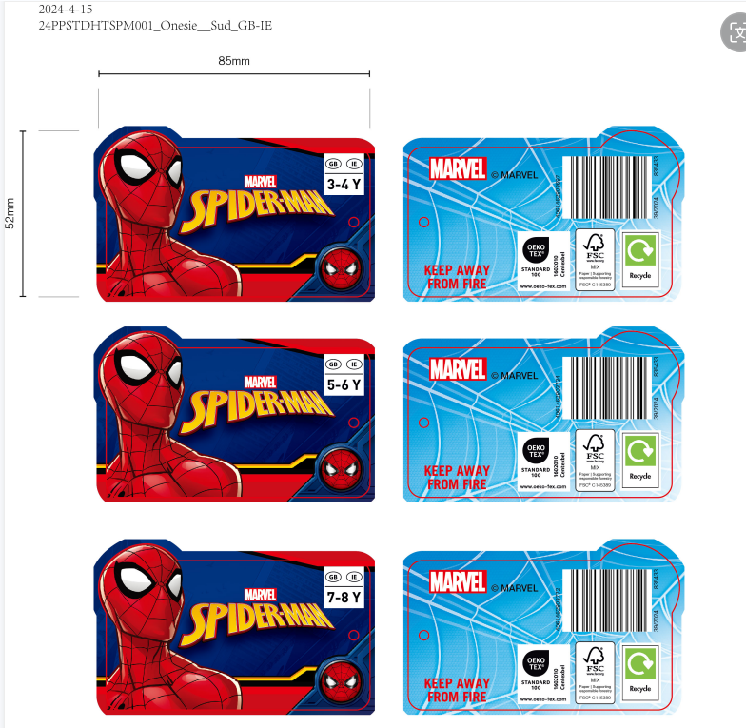 | Size:30x70 mm | 材质同去年大货 | 吊牌 | 跟确认图稿 | 3-4Y | 1500 | ￥0.00 | 免费提供5%损耗
 |  |  |  |  |  |  | 5-6Y | 1500 | ￥0.00
 |  |  |  |  |  |  | 7-8Y | 1500 | ￥0.00
 |  |  |  |  |  |  |  | 22200 | ￥0.00

